Specsheet
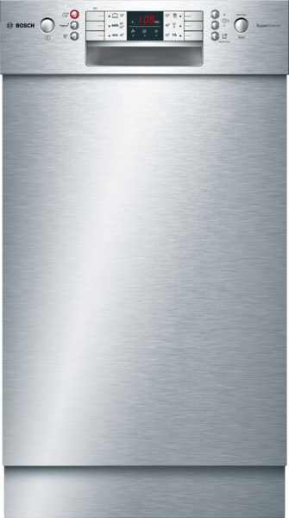
 | SPU46MS01E | Vlastnosti:
 | SuperSilence myčka nádobí, 45 cm | Třída energetické účinnosti: Třída účinnosti mytí: A Spotřeba vody (l): 9,5 Průměrná roční spotřeba el.energie (kWh): Průměrná roční spotřeba vody (l): Celková roční spotřeba energie (kWh) 220 dní: 185 Celková roční spotřeba vody (l) 220 dní: 2090 Konstrukce: Vestavný Odnímatelná pracovní deska: Ne Dekorační rám / deska: Dekorační rám není možné objednat jako zvláštní příslušenství Výška bez pracovní desky (mm): 815 Výška (mm): 815 Výškově nastavitelné nožičky: Ano - pouze přední Max. výškové nastavení nožiček (mm): 60 Výškově nastavitelný sokl: horizontální a vertikální Hmotnost netto (kg): 35,3 Hmotnost brutto (kg): 37,0 Příkon (W): 2400 Jištění (A): 10 Napětí (V): 220-240 Frekvence (Hz): 50; 60 Délka přívodního kabelu (cm): 175 Typ zástrčky: Zalitá zástrčka s uzemněním Délka přívodní hadice (cm): 140 Délka odpadní hadice (cm): 190 Průtokový ohřívač: Ano Popis bezpečnostního systému proti škodám způsobeným vodou: 3násobná 24h ochrana proti vodě : zámek tlačítka Změkčovací zařízení: Ano Typ horního koše: mid Nastavitelný horní koš: Rackmatic 3stupňový Upper rack cup shelf: 1 Typ spodního koše: mid Lower rack cup shelf: 3. koš: 3rd Rack 1.1 Silverware Basket: Standard Zvláštní příslušenství: SGZ1010, SGZ3003, SMZ5000, SMZ5005, SMZ5300, SPZ5100 Včetně příslušenství 2: ochranný plech proti páře Počet sad nádobí: 10 Barva / materiál panelu: nerez, kovová Barva / materiál spotřebiče: lakovaná ocel Barva / materiál pracovní desky: Rozměry zabaleného spotřebice (mm): 880 x 670 x 510
 | podstavný spotřebič - nerez

 | Výkon a spotřeba • náplň: 10 jídelních sad • třída spotřeby energie: A+ (na stupnici třídy energetické účinnosti od A+++ do D) • spotřeba energie v programu eco 50 °C: 237 kWh/rok na základě 280 standardních mycích cyklů (napojení na studenou vodu) a spotřebě v režimech s nízkou spotřebou energie; skutečná spotřeba energie závisí na způsobu používání spotřebiče • spotřeba energie při programu eco 50 °C: 0.84 kWh • spotřeba energie ve vypnutém stavu a v režimu ponechání v zapnutém stavu: 0.1 W / 0.1 W • spotřeba vody v programu eco 50 °C: 2660 litrů/rok, na základě 280 standardních mycích cyklů; skutečná spotřeba vody závisí na způsobu používání spotřebiče • spotřeba vody v programu eco 50 °C: 9.5 l • třída účinnosti sušení: A; na stupnici od G (nejhořší účinnost) do A (nejlepší účinnost) • uvedené hodnoty se vztahují na program ​eco 50 °C; tento program je vhodný pro mytí běžně znečištěného nádobí a jedná se o nejúčinnější program z hlediska kombinované spotřeby vody a energie • doba trvání programu eco 50 °C: 195 min • trvání režimu ponechání v zapnutém stavu: 0 min • hlučnost: 44 dB(A) re 1 pW • hlučnost (tichý program): 41 dB(A) re 1 pW • spotřeba energie při připojení na teplou vodu (program eco 50 °C): 0.6 kWh • spotřeba vody v programu auto 45-65 °C: od 7 l, v závislosti na stupni zašpinění nádobí Programy a speciální funkce • počet programů 6: intenzivní 70 °C, auto 45-65 °C, eco 50 °C, tichý program 50 °C, sklo 40 °C, hodinový 65 °C • 3 speciální funkce: VarioSpeed Plus, HygienaPlus, Extra sušení • program péče o myčku • 5 mycích teplot Technologie mytí a senzory • ActiveWater hydraulický systém • dávkovací asistent • EcoSilence Drive • ostřikovací rameno DuoPower v horním koši • AquaSenzor, senzor naplnění • auto 3in1 • výměník tepla • technika střídavého mytí • regenerační elektronika • 5. ostřikovací rovina pro samočištění plochého sítka s trojnásobně vlnitým filtrem • materiál vnitřní vany: nerez Ukazatele stavu a obsluhy • elektronický ukazatel zbytk

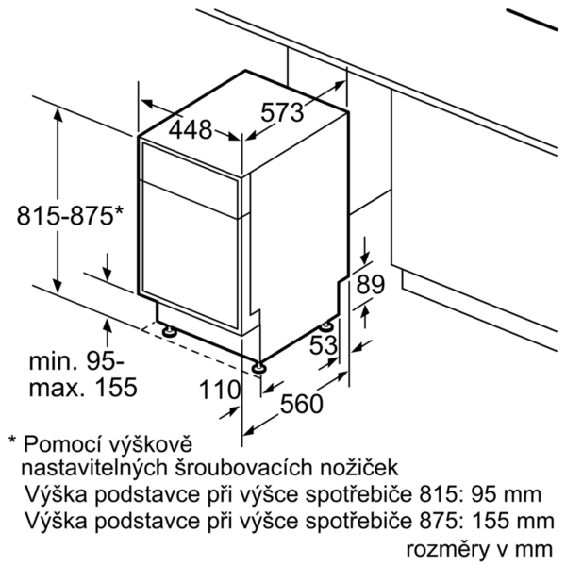

 |  | Vlastnosti spotřeby a připojení:
 |  | Značka: Bosch Název produktu / prodejní označení: SPU46MS01E Počet sad nádobí: 10 Třída energetické účinnosti (2010/30/EC): A+ Vážená roční spotřeba energie (kWh/rok) - 2010/30/EC: 237 Spotřeba energie (kWh): 0,84 Spotřeba energie v režimu ponechání v zapnutém stavu - 2010/30/EC (W): 0,10 Příkon ve vypnutém stavu (W) - NEW (2010/30/EC): 0,10 Vážená roční spotřeba vody (l/rok) - 2010/30/EC: 2660 Třída účinnosti sušení: A Referenční program: Eco Délka srovnávacího programu (min): 195 Trvání režimu ponechání v zapnutém stavu - 2010/30/EC (min): 0 Hlučnost dB: 44 Způsob montáže: Podstavný spotřebič Universal Product Code: Panel ready: Ne Příkon (W): 2400 Jištění (A): 10 Napětí (V): 220-240 Frekvence (Hz): 50; 60 Typ zástrčky: Zalitá zástrčka s uzemněním Materiál vnitřní vany: Nerezová ocel Tub type: EuroTub/ADA ADA Compliant: Ano Barva spotřebiče: nerez Rozmery niky (mm): 815-875 x 450 x 550 Appliance Dimension (in): x x Délka přívodního kabelu (cm): 175 Délka odpadní hadice (cm): 190 Délka přívodní hadice (cm): 140 Rozměry zabaleného spotřebice (mm): 880 x 670 x 510 Průtokový ohřívač: Ano Spotřeba vody (l): 9,5 zvláštní příslušenství: SGZ1010 : Prodloužení odpadní a přívodní hadice SGZ3003 : Stříbrná kazeta na příbory SMZ5000 : Přídavná sada pro myčky nádobí SMZ5005 : Vyrovnávací + upevňovací sada SMZ5300 : Držák na sklenice SPZ5100 : Vario příborový košík

EAN:4242005061297

 | SPU46MS01E | Vlastnosti:
 | SuperSilence umývačka riadu 45 cm | Trieda energetickej účinnosti: trieda účinnosti umývania: A Spotreba vody (l): 9,5 priemerná ročná spotreba el. energie (kWh): priemerná ročná spotreba vody (l): celková ročná spotreba energie (kWh) 220 dní: 185 celková ročná spotreba vody (l) 220 dní: 2090 konštrukcia: zabudovateľný odnímateľná pracovná doska: Nie dekoračný rám/doska: dekoračný rám možno objednať ako zvláštne príslušenstvo výška bez pracovnej dosky (mm): 815 Výška (mm): 815 výškovo nastaviteľné nožičky: Yes - front only Max. výškové nastavenie nožičiek (mm): 60 výškovo nastaviteľný sokel: Hmotnosť netto (kg): 35,3 hmotnosť brutto (kg): 37,0 príkon (W): 2400 istenie (A): 10 napätie (V): 220-240 frekvencia (Hz): 50; 60 Dĺžka prívodného kábla (cm): 175 typ zástrčky: Gardy zástrčka s uzemnením Dĺžka prívodnej hadice (cm): 140 Dĺžka odpadovej hadice (cm): 190 prietokový ohrievač: Áno popis bezpečnostného systému proti škodám spôsobeným vodou: 3-násobná ochr. proti vode 24 h : zámka tlačidla zmäkčovacie zariadenie: Áno typ horného koša: mid nastaviteľný horný kôš: rackmatic 3-stupňové horná zásuvka na poháre: 1 typ spodného koša: mid dolná zásuvka na poháre: 3. zásuvka: 3rd Rack 1.1 koš na umývanie strieborných príborov: Standard zvláštne príslušenstvo: SGZ1010, SGZ3003, SMZ5000, SMZ5005, SMZ5300, SPZ5100 vrátane príslušenstva 2: vapor barrier plate Počet súprav riadu: 10 farba/materiál panelu: Stainless steel, metallic farba/materiál spotrebiča: lakovaná oceľ farba/materiál pracovnej dosky: rozmery zabaleného spotrebiča (mm): 880 x 670 x 510
 | podstavný spotrebič - nerez

 | Výkon a spotreba • náplň: 10 jedálenských súprav • trieda spotreby energie: A+ (na stupnici triedy energetickej účinnosti od A+++ do D) • spotreba energie v programe eco 50 °C: 237 kWh/rok na základe 280 štandardných umývacích cyklov (napojenie na studenú vodu) a spotrebe v režimoch s nízkou spotrebou energie; skutočná spotreba energie závisí od spôsobu používania spotrebiča • spotreba energie pri programe eco 50 °C: 0.84 kWh • spotreba energie vo vypnutom stave a v režime ponechania v zapnutom stave: 0.1 W / 0.1 W • spotreba vody v programe eco 50 °C: 2660 litrov/rok, na základe 280 štandardných umývacích cyklov; skutočná spotreba vody závisí od spôsobu používania spotrebiča • spotreba vody pri programe eco 50 °C: 9.5 l • trieda účinnosti sušenia: A; na stupnici od G (najhoršia účinnosť) do A (najlepšia účinnosť) • uvedené hodnoty sa vzťahujú na program eco 50 °C; tento program je vhodný pre umývanie bežne zašpineného riadu a jedná sa o najúčinnejší program z hľadiska kombinovanej spotreby vody a energie • doba trvania programu eco 50 °C: 195 min • trvanie režimu ponechanie v zapnutom stave: 0 min • hlučnosť: 44 dB(A) re 1 pW • hlučnosť (tichý program): 41 dB(A) re 1 pW • spotreba energie pri napojení na teplú vodu (program eco 50 °C): 0.6 kWh • spotreba vody v programe auto 45-65 °C: od 7 l, v závislosti na stupni znečistenia riadu Programy a špeciálne funkcie • počet programov 6: intenzívny 70 °C, auto 45-65 °C, eco 50 °C, tichý program 50 °C, sklo 40 °C, hodinový 65 °C • 3 špeciálne funkcie: VarioSpeed Plus, HygienaPlus, Extra sušenie • program starostlivosť o umývačku • 5 umývacích teplôt Technológia umývania a senzory • ActiveWater hydraulický systém • dávkovací asistent • EcoSilence Drive • ostrekovacie rameno DuoPower v hornom koši • AquaSenzor, senzor naplnenia • auto 3in1 • výmenník tepla • technika striedavého umývania • regeneračná elektronika • 5. ostrekovacia rovina, 3-krát zvlnený filter • materiál vnútorného priestoru: nehrdzavejúca oceľ Ukazovate

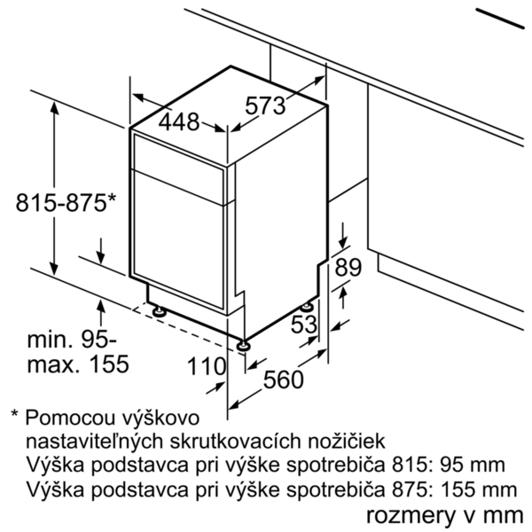

 |  | Vlastnosti spotreby a pripojenie:
 |  | Značka: Bosch názov produktu/predajné označenie: SPU46MS01E Počet súprav riadu: 10 Trieda energetickej účinnosti (2010/30/EC): A+ Vážená ročná spotreba energie (kWh/annum) NEW (2010/30/EC): 237 Spotreba energie (kWh): 0,84 Spotreba elektrickej energie v režime ponechania v zapnutom stave (W) - NEW (2010/30/EC): 0,10 Spotreba elektrickej energie v režime vypnutia stave (W) - NEW (2010/30/EC): 0,10 Vážená ročná spotreba vody (l/annum) NEW (2010/30/EC): 2660 Trieda účinnosti sušenia: A Porovnávací program: Eco Dĺžka porovnávacieho programu (min): 195 Čas trvania režimu ponechania v zapnutom stave - NEW (2010/30/EC): 0 Hlučnosť v dB: 44 Spôsob montáže: podstavný spotrebič univerzálny kód produktu: panel pripravený: Nie príkon (W): 2400 istenie (A): 10 napätie (V): 220-240 frekvencia (Hz): 50; 60 typ zástrčky: Gardy zástrčka s uzemnením materiál vnútornej vane: Stainless steel typ vane: EuroTub/ADA v súhlase s ADA: Áno farba spotrebiča: antikoro rozmery niky (mm): 815-875 x 450 x 550 rozmery spotrebiča (V x Š x H) (in): x x Dĺžka prívodného kábla (cm): 175 Dĺžka odpadovej hadice (cm): 190 Dĺžka prívodnej hadice (cm): 140 rozmery zabaleného spotrebiča (mm): 880 x 670 x 510 prietokový ohrievač: Áno Spotreba vody (l): 9,5 zvláštne príslušenstvo: SGZ1010 : Predĺženie odpadovej a prívodnej hadice SGZ3003 : Strieborná kazeta na príbory SMZ5000 : Prídavná sada pre umývačky riadu SMZ5005 : Vyrovnávacia + upevňovacia sada SMZ5300 : Držák na sklenice SPZ5100 : Vario príborový košík

EAN:4242005061297

